ثبت سفارش
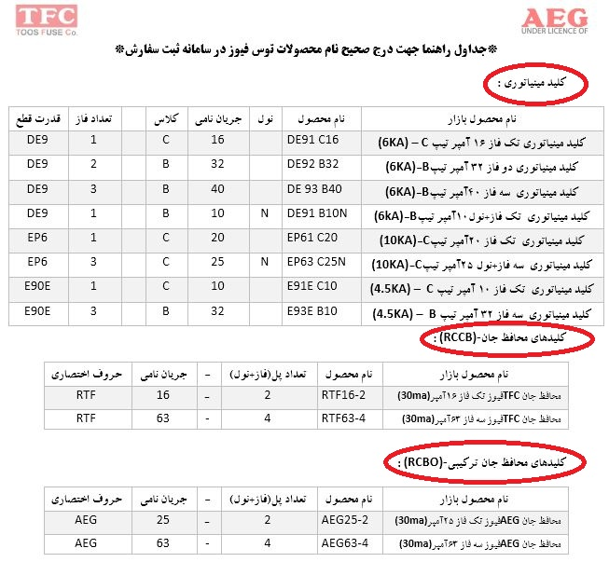
 |  |  | سند ثبت سفارش محصولات شرکت توس فیوز
نام نماینده: آقای |  |  |  | کد ملی : |  | تاریخ: | / | 1400
تلفن نماینده : |  |  |  | :کد عاملیت |  | سریال:
آدرس نماینده:
EXP: DE91 C16 6 (KA) |  |  | EXP: EP61 B32N 10 (KA) | EXP: RTF32-2 RCCB |  | EXP: AEG25-2 RCBO
EXP: E91E C10 4.5(KA) |  |  | EXP: E93E C02 4.5(KA) | EXP: E93E C40 4.5(KA) |  | EXP: AEG25S-2 RCBO(10KA)
ردیف | کد/نام محصول | تعداد | نام محصول در بازار | نام /کد محصول | تعداد در کارتن اصلی | توضیحات
1
2
3
4
5
6
7
8
9
10
11
12
13
14
15
16
17
18
19
20
21
22
23
24
25
26
27
28
29
30
31
32
33
34
35
36
37
38
39
40
41
42
43
44
45
46
47
48
49
50
51
52
53
54
55
56
57
58
59
60
61
62
63
64
65
66
67
68
69
70

